PVP主界面
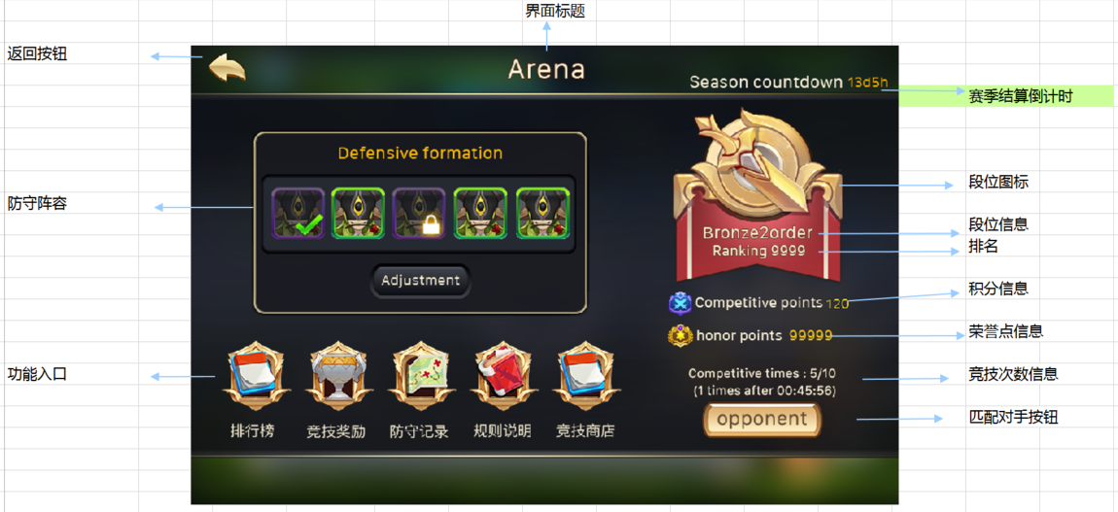
caseID | 路径 | 测试点描述 | step No. | 操作步骤 | 数据选择 | 预期结果 | 走读备注 | P/F | 表单编号 | 备注
 | 基本 | PVP主界面动画 | 1 | 点击PVP按钮，进入PVP界面，查看动画播放情况 | 界面标题 | 从屏幕上方进入
 |  |  |  |  | 返回按钮 | 从屏幕左侧进入
 |  |  |  |  | 赛季结算倒计时 | 从屏幕右侧进入
 |  |  |  |  | 防守阵容以及功能入口 | 从屏幕左侧进入
 |  |  |  |  | 段位相关信息等 | 从屏幕右侧进入
 |  |  | 2 | 每次打开界面时，查看界面变化情况 |  | 段位图标需要播放一个UI动画
 |  |  | 3 | 查看段位动画效果 |  | 段位图标由大到小砸到对应位置，同时播放一个特效
 |  |  |  |  | 青铜段位 | 对应特效1
 |  |  |  |  | 白银段位 | 对应特效2
 |  |  |  |  | 黄金段位 | 对应特效3
 |  |  |  |  | 大师段位 | 对应特效4

 | 基本 | PVP主界面 | 1 | 查看PVP主界面显示情况 | 查看界面样式 | 样式布局如图
 |  |  |  |  | 查看界面内容 | 包括界面标题，返回按钮，防守阵容，功能入口，赛季结算倒计时，段位信息，积分信息，荣誉点信息，竞技次数信息，匹配对手按钮
 |  |  | 2 | 查看界面标题 |  | 显示为竞技场
 |  |  | 3 | 查看防守阵容界面 |  | 包括防守标题，防守宠物列表，防守调整按钮
 |  |  | 4 | 查看防守标题 |  | 显示为防守阵容 | 居中显示
 |  |  | 5 | 查看防守宠物列表 |  | 显示当前布置的防守宠物状态
 |  |  |  |  | 防守阵容为空 | 宠物位置显示为+号，如图
 |  |  |  |  | 防守阵容不为空 | 与布置的防守宠物一致 | 顺序也一致
 |  |  | 6 | 查看防守宠物tips响应情况 |  | 宠物icon支持tips，规则同阵容选择界面
 |  |  | 7 | 查看防守调整按钮 |  | 按钮样式如图
 |  |  | 8 | 点击防守调整按钮 |  | 跳转到PVP防守阵容调整界面
 |  |  | 9 | 查看功能入口 |  | 从左到右依次是排行榜，竞技奖励，防守记录，规则说明，竞技商店
 |  |  | 10 | 点击相关功能按钮，查看触发情况 | 排行榜 | 打开排行榜界面
 |  |  |  |  | 竞技奖励 | 打开竞技奖励界面
 |  |  |  |  | 防守记录 | 打开防守记录界面
 |  |  |  |  | 规则说明 | 打开规则说明界面
 |  |  |  |  | 竞技商店 | 打开竞技商店界面
 |  |  | 11 | 查看赛季结算倒计时 |  | 显示距离结算时的倒计时情况 | 赛季结算后从28天开始计时
 |  |  |  |  | 距离赛季结算为10天 | 显示为“赛季结算倒计时：10天”
 |  |  |  |  | 距离赛季结算为1天5小时 | 显示为“赛季结算倒计时：2天”
 |  |  |  |  | 距离赛季结算为1天 | 显示为“赛季结算倒计时：1天”
 |  |  |  |  | 距离赛季结算为20小时50分钟 | 显示为“赛季结算倒计时：21小时”
 |  |  |  |  | 距离赛季结算不足1小时 | 显示为“赛季结算倒计时：不足1小时”
 |  |  | 12 | 查看段位信息显示情况 |  | 包括段位图标，底图，段位，排名
 |  |  |  |  | 查看段位图标 | 与玩家所在段位图标显示一致 | 不同段位不同的图，最好列一下
 |  |  |  |  | 查看底图 | 底图如图
 |  |  |  |  | 查看段位 | 与玩家段位显示一致 | 缺少段位名称
 |  |  |  |  | 查看排名-在排行榜内 | 显示为“排名：XXX”，与玩家排名显示一致
 |  |  |  |  | 查看排名-不在排行榜内 | 显示为“未进入排名“
 |  |  | 13 | 查看积分信息显示情况 |  | 显示为”积分图标 竞技积分 n“，与玩家实际积分一致
 |  |  |  |  | 玩家积分为10 | 显示为”积分图标 竞技积分 10“
 |  |  |  |  | 玩家积分为10，加分10分可升段，玩家再次获得20分 | 积分不会重置，显示为”积分图标 竞技积分 30“ | 积分的数值字色是不同的
 |  |  | 14 | 查看荣誉点数显示情况 |  | 显示为”荣誉点图标 荣誉点 xxx“，与玩家拥有荣誉点一致 | 荣誉点数的字色是不同的
 |  |  | 15 | 查看竞技次数信息 |  | 包括剩余竞技次数显示，次数恢复倒计时
 |  |  | 16 | 查看剩余次数显示 |  | 显示为”可竞技次数：X/10"
 |  |  |  |  | 当前剩余次数为0 | 显示为”可竞技次数：0/10"
 |  |  |  |  | 当前剩余次数为5 | 显示为”可竞技次数：5/10"
 |  |  | 17 | 查看次数恢复倒计时 |  | 显示为“（XX：XX：XX后恢复1次）”
 |  |  |  |  | 倒计时剩余时间为1h时 | 显示为“（01：00：00后恢复1次）”
 |  |  |  |  | 倒计时剩余时间为20min10s时 | 显示为“（00：20：10后恢复1次）”
 |  |  |  |  | 剩余次数已满时 | 倒计时处显示为“（点数已满）”
 |  |  | 18 | 查看倒计时与次数变化情况 | 剩余次数为满，刚刚消耗1次竞技次数后 | 倒计时从1h开始计时
 |  |  |  |  | 剩余次数少于9次，倒计时恢复后，显示情况 | 次数恢复1点，倒计时重置
 |  |  |  |  | 剩余次数为9次，倒计时恢复后，显示情况 | 次数恢复1点，倒计时变为点数已满
 |  |  | 19 | 查看匹配对手按钮 |  | 位置如图
 |  |  | 20 | 点击匹配对手按钮，查看触发情况 |  | 详见“匹配按钮匹配逻辑”
 |  |  | 21 | 查看返回按钮 |  | 样式位置如图
 |  |  | 22 | 点击返回按钮 |  | 界面关闭，返回到村落主界面

 | 基本 | 匹配按钮匹配逻辑 | 1 | 玩家点击匹配对手按钮，进行匹配，查看触发情况 | 玩家未布置防御阵容 | 匹配失败，弹出防守阵容确认界面
 |  |  |  |  | 玩家剩余可竞技次数为0 | 匹配失败，弹出IM提示信息pvp_record_002
 |  |  |  |  | 匹配库中对手为空，无法匹配到对手（开服第一个PVP玩家） | 匹配失败，弹出无法匹配对手确认界面
 |  |  |  |  | 满足匹配全部匹配条件 | 执行“PVP匹配规则”
 |  |  | 2 | 查看防守阵容确认界面 | 查看界面样式 | UI通用逻辑的提示窗口
 |  |  |  |  | 查看界面文案 | 请先布置防守宠物 （布置防守宠物后才能进行PVP）
 |  |  | 3 | 点击防守阵容确认界面的确定按钮 |  | 界面关闭，返回PVP主界面
 |  |  | 4 | 查看无法匹配对手确认界面 | 查看界面样式 | UI通用逻辑的提示窗口
 |  |  |  |  | 查看界面文案 | 当前没有其他玩家参与pvp，等等他们赶来吧
 |  |  | 5 | 点击无法匹配对手确认界面的确定按钮 |  | 界面关闭，返回PVP主界面

 | 基本 | PVP主界面刷新规则 | 1 | 进入PVP主界面，查看界面刷新情况 | 竞技次数 | 实时刷新
 |  |  |  |  | 倒计时 | 实时刷新
 |  |  | 2 | 主界面开启过程中，玩家部分数据变化，查看界面刷新情况 | 玩家段位发生变化 | 界面不会刷新
 |  |  |  |  | 玩家排名发生变化 | 界面不会刷新
 |  |  |  |  | 赛季结算倒计时发生变化 | 界面不会刷新
 |  |  |  |  | 玩家积分发生变化 | 界面不会刷新
 |  |  | 3 | 玩家关闭界面，重新打开，查看数据刷新情况 | 玩家段位 | 数据刷新
 |  |  |  |  | 玩家排名 | 数据刷新
 |  |  |  |  | 赛季结算倒计时 | 数据刷新
 |  |  |  |  | 玩家积分 | 数据刷新
 |  |  | 4 | 玩家进行PVP战斗后，返回到PVP主界面，查看相关数据刷新情况 | 玩家段位 | 数据刷新
 |  |  |  |  | 玩家排名 | 数据刷新
 |  |  |  |  | 赛季结算倒计时 | 数据刷新
 |  |  |  |  | 玩家积分 | 数据刷新

 | 基本 | PVP匹配规则 | 1 | 玩家A点击匹配按钮，查看触发情况 | 玩家所在段位的匹配库中有镜像数据 | 会先根据玩家所在段位在PVP匹配库中的相应段位中匹配对手 | 得保证匹配到的人是希望在那个库中的人
 |  |  |  |  | 玩家所在段位的匹配库中有没有镜像数据，但玩家所在段位的之后的分数更低的段位中有数据 | 会在玩家所在段位之后的下一段位中匹配对手，类推直到匹配到
 |  |  | 2 | 玩家A匹配到对手后，查看触发情况 |  | 弹出PVP阵容选择界面
 |  |  | 3 | 查看竞技次数消耗情况 | 客户端 | 消耗1次竞技次数
 |  |  |  |  | 数据库 | 消耗1次竞技次数

 | 基本 | 匹配库扩充规则 | 1 | 玩家A不在匹配库中，玩家A进行相关操作，查看触发情况 | 玩家A搜索战斗，但在同段位中，未匹配到玩家 | 玩家A被加入同段位匹配库
 |  |  |  |  | 玩家A搜索战斗，但在同段位中，未匹配到玩家，但在更低的段位匹配到玩家 | 玩家A被加入同段位匹配库，不会被加入到更低的匹配库 | 不会加入更低的库单拿出来测一下
 |  |  |  |  | 玩家A搜索战斗后，搜索到目标开始战斗 | 战斗后，玩家A被加入匹配库
 |  |  | 2 | 服务器关机重启后，查看匹配库构建情况 |  | 从玩家数据库中从各个段位随机抽取玩家数据构成新的匹配库，每个段位至少抓取50人

 | 基本 | 匹配库数据更新 | 1 | 匹配库中玩家A进行相关操作，查看匹配库中数据更新情况 | 变更自己的防守阵容为X | 更新匹配库中玩家A的镜像数据
 |  |  |  |  | 下线操作 | 更新匹配库中玩家A的镜像数据
 |  |  |  |  | 玩家A攻击玩家B，导致玩家A升段 | 更新匹配库中玩家A的镜像数据 | 升段降段不更新镜像数据，只是移动镜像数据
 |  |  |  |  | 玩家A攻击玩家B，导致玩家A降段 | 更新匹配库中玩家A的镜像数据
 |  |  |  |  | 其他玩家B攻击玩家A，导致玩家A升段 | 更新匹配库中玩家A的镜像数据
 |  |  |  |  | 其他玩家B攻击玩家A，导致玩家A降段 | 更新匹配库中玩家A的镜像数据

 | 基本 | 匹配库随机踢人 | 1 | 匹配库中人数已达上限，有玩家再次被添加到匹配库中时，查看触发情况 |  | 当前匹配库中人数最多的段位随机踢出一个玩家的数据
 |  |  |  |  | 被踢的玩家不在PVP中 | 清除被踢玩家在匹配库中的镜像数据
 |  |  |  |  | 被踢的玩家正在PVP中 | 玩家不会被踢
 |  |  | 2 | 匹配库中人数已达上限，服务器执行踢人检测时，查看触发情况 |  | 当前匹配库中人数最多的段位随机踢出一个玩家的数据
 |  |  |  |  | 被踢的玩家不在PVP中 | 清除被踢玩家在匹配库中的镜像数据
 |  |  |  |  | 被踢的玩家正在PVP中 | 玩家不会被踢

PVP防守阵容调整界面、PVP阵容选择界面
caseID | 路径 | 测试点描述 | step No. | 操作步骤 | 数据选择 | 预期结果 | 走读备注 | P/F | 表单编号 | 备注
PVP防守阵容调整界面
 | 基本 | PVP防守阵容调整界面进入动画 | 1 | 点击防守阵容调整按钮，查看防守阵容调整界面动画播放情况 | 界面标题 | 从屏幕上方进入
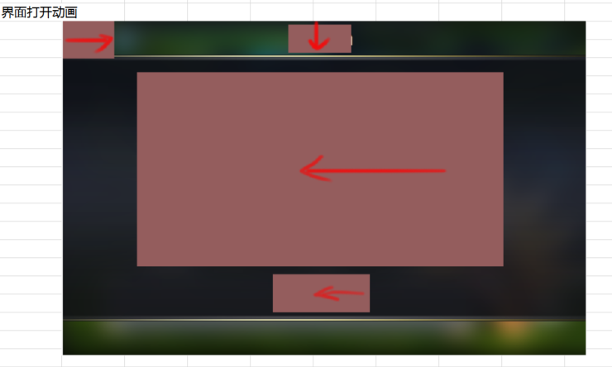
 |  |  |  |  | 返回按钮 | 从屏幕左侧进入
 |  |  |  |  | 防守阵容调整区域 | 从屏幕右侧进入
 |  |  |  |  | 保存按钮 | 从屏幕右侧进入

 | 基本 | PVP防守阵容调整界面 | 1 | 查看PVP防守阵容调整界面显示情况 | 显示样式 | 样式如图
 |  |  |  |  | 显示内容 | 包括界面标题，宠物综合战力，防守宠物，小标题，玩家宠物列表，保存设置按钮，返回按钮
 |  |  | 2 | 查看界面标题 |  | 显示为防守阵容
 |  |  | 3 | 查看综合战力 |  | 显示为添加到防守位上的宠物战力和
 |  |  |  |  | 防守位上没有添加宠物 | 显示为“综合战力 0 ”
 |  |  |  |  | 防守位上添加宠物AB，宠物AB战力和为1000 | 显示为“综合战力 1000 ”
 |  |  | 4 | 查看防守宠物位置 | 查看显示样式 | 样式与阵容选择界面样式一致
 |  |  |  |  | 查看显示数量 | 防守位置5个默认全部开启
 |  |  |  |  | 查看防守位宠物icon规则 | 与阵容选择界面宠物icon规则一致
 |  |  | 5 | 查看小标题 |  | 显示为“我的宠物”
 |  |  | 6 | 查看玩家宠物列表 | 查看显示样式 | 样式与阵容选择界面宠物列表样式一致
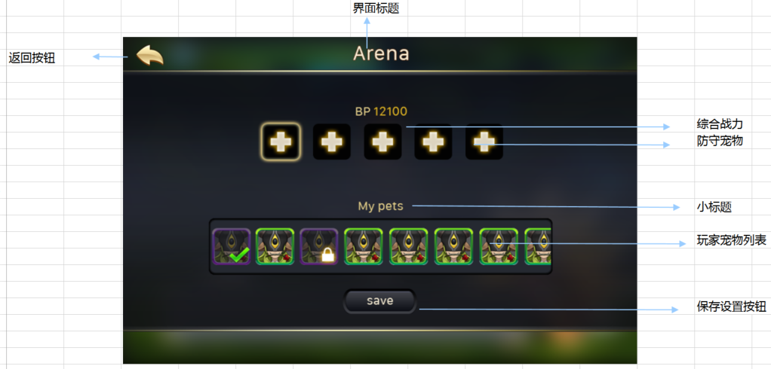
 |  |  |  |  | 查看排序方式 | 与阵容选择界面宠物列表排序方式一致
 |  |  |  |  | 查看参与大冒险的宠物操作情况 | 与阵容选择界面宠物列表处理方式一致
 |  |  | 7 | 查看保存设置按钮 |  | 位置样式如图
 |  |  | 8 | 点击保存设置按钮，查看触发情况 |  | 触发“防守阵容保存逻辑”
 |  |  | 9 | 查看返回按钮 |  | 位于界面左上角
 |  |  | 10 | 点击返回按钮 |  | 操作不会被保存，界面关闭

 | 基本 | 防守阵容保存逻辑 | 1 | PVP阵容调整界面，点击保存按钮查看触发情况 | 玩家5个防守位上均未放置宠物 | 操作失败，弹出IM提示信息pvp_record_003
 |  |  |  |  | 玩家任意一个防守位宠物的左侧为空格子 | 保存失败，弹出IM提示信息tip_zhenrongError
 |  |  |  |  | 玩家防守宠物布置未达5个 | 弹出宠物数量不足确认界面
 |  |  |  |  | 玩家添加5个防守宠物 | 保存成功，提示im：pvp_record_001
 |  |  | 2 | 触发并查看宠物数量不足确认界面 | 查看界面样式 | UI通用逻辑的提示窗口
 |  |  |  |  | 查看界面内容 | 有栏位上未布置宠物，确定完成吗？
 |  |  | 3 | 点击宠物不足确认界面上的相关按钮，查看触发情况 | 点击确定按钮 | 界面关闭，保存成功，提示im：pvp_record_001
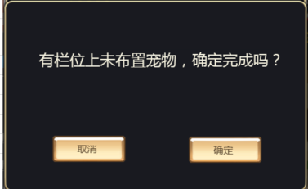
 |  |  |  |  | 点击取消按钮 | 界面关闭，返回防守阵容调整界面
 |  |  | 4 | 保存成功后，查看记录情况 | 客户端PVP主界面 | 防守阵容更新
 |  |  |  |  | 数据库 | 防守阵容更新 | 保存阵容后记录阵容顺序

 | 基本 | 防守阵容补位规则 | 1 | 防守阵容中，在不同防守位添加宠物，查看保存时，防守位显示情况 | 玩家在1,3位上布置宠物 | 保存成功提示后，自动将13位宠物放在12位上
 |  |  |  |  | 玩家在1,3,5位上布置宠物 | 保存成功提示后，自动将135位宠物放在123位上
 |  |  |  |  | 玩家在12345位上布置宠物 | 保存成功提示后，宠物位置无变化
 |  |  | 2 | 进行相关操作，查看触发情况 | 返回PVP主界面 | 顺序固定不在变化
 |  |  |  |  | 退出PVP主界面后，重新进入 | 顺序固定不在变化
 |  |  |  |  | 重新进入防守阵容调整界面 | 顺序固定不在变化
 |  |  |  |  | 重启客户端后进入PVP主界面及防守阵容调整界面 | 顺序固定不在变化
 |  |  |  |  | 重启服务器后进入PVP主界面及防守阵容调整界面 | 顺序固定不在变化

PVP阵容选择界面
 | 基本 | PVP阵容选择界面进入动画 | 1 | 打开pvp阵容选择界面，查看进入动画展示情况 | PVP对手区域 | 从屏幕左侧进入
 |  |  |  |  | 刷新按钮及消耗区域 | 从屏幕上方进入
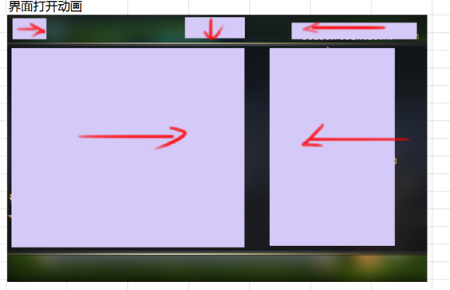
 |  |  |  |  | 关闭按钮 | 从屏幕右侧进入
 |  |  |  |  | 奖励信息及开战按钮 | 从屏幕右侧进入
 |  |  |  |  | 对手信息及我的宠物信息 | 从屏幕左侧进入

 | 基本 | PVP阵容选择界面 | 1 | 查看PVP阵容U选择界面显示情况 | 查看界面样式 | 界面样式如图 | 阵容选择U
 |  |  |  |  | 查看界面内容 | 包括PVP对手，对手信息，我的宠物信息，刷新按钮及消耗，奖励信息，开战按钮，关闭按钮
 |  |  | 2 | 查看pvp对手 |  | 包括底图，对手名称，对手等级
 |  |  |  |  | 查看底图 | 样式如图
 |  |  |  |  | 查看对手名称 | 与匹配到的匹配库中对手名称一致
 |  |  |  |  | 查看对手等级 | 与匹配到的匹配库中对手等级一致
 |  |  | 3 | 查看对手信息 |  | 包括小标题，综合战力，对手防守阵容信息
 |  |  |  |  | 查看小标题 | 显示为敌方阵容
 |  |  |  |  | 查看综合战力 | 与匹配库中玩家综合战力数据一致
 |  |  |  |  | 查看对手防守阵容信息 | 与匹配库中玩家防守阵容信息一致
 |  |  | 4 | 查看对手防守阵容信息宠物icon显示规则 |  | 与副本阵容选择界面敌方宠物icon显示规则一致
 |  |  | 5 | 查看我的宠物信息 |  | 包括小标题，综合战力，上阵宠物，玩家宠物列表
 |  |  |  |  | 查看小标题 | 显示为“我的宠物”
 |  |  |  |  | 查看综合战力 | 显示为己方上阵怪物战力总和
 |  |  |  |  | 查看上阵宠物 | 与大冒险上阵宠物规则一致
 |  |  |  |  | 查看玩家宠物列表 | 与副本的阵容选择界面玩家宠物列表规则一致
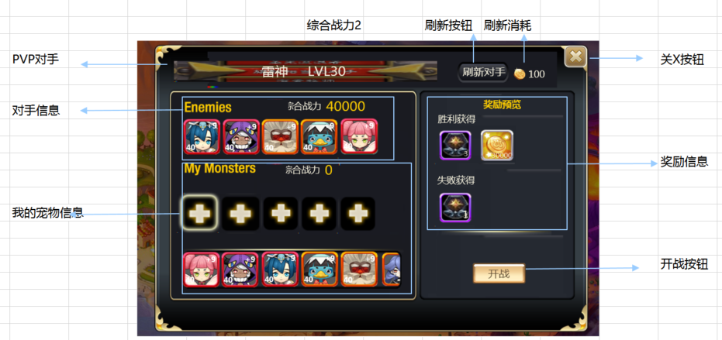
 |  |  | 6 | 查看奖励信息 |  | 包括奖励预览，胜利获得，胜利获得奖励图标，失败获得，失败获得奖励图标
 |  |  |  |  | 查看奖励预览 | 显示为“奖励预览”
 |  |  |  |  | 查看胜利获得 | 显示为“胜利获得”
 |  |  |  |  | 查看胜利获得奖励图标 | 展示荣誉点与金币icon，icon上显示数量数量与配置一致
 |  |  |  |  | 查看失败获得 | 显示为“失败获得”
 |  |  |  |  | 查看失败获得奖励图标 | 展示荣誉点icon，，icon上显示数量数量与配置一致
 |  |  | 7 | 查看刷新按钮及消耗 |  | 位置样式如图
 |  |  | 8 | 查看刷新消耗 |  | 显示为“金币图标 金币数量”，金币消耗=kx^2+b
 |  |  |  |  | 当前刷新次数为1 | 显示为“”
 |  |  |  |  | 当前刷新次数为10 | 显示为“”
 |  |  | 9 | 点击刷新按钮，查看触发情况 |  | 详见“刷新按钮刷新规则”
 |  |  | 10 | 查看开战按钮 |  | 按钮位置样式如图
 |  |  | 11 | 点击开战按钮，查看触发情况 |  | 详见“开战检测逻辑”
 |  |  | 12 | 查看关闭按钮 |  | 按钮位置样式如图
 |  |  | 13 | 点击关闭按钮，查看触发情况 |  | 弹出确认退出提示窗
 |  |  | 14 | 查看确认退出提示窗 | 查看窗口类型 | UI通用逻辑的确认窗口
 |  |  |  |  | 查看窗口文案 | 确定退出吗？ 退出不会返还已消耗的竞技次数
 |  |  | 15 | 点击确认退出提示窗相关按钮，查看触发情况 | 点击取消按钮 | 二级关闭，操作取消
 |  |  |  |  | 点击确定按钮 | 退出成功，返回PVP主界面

 | 基本 | 刷新按钮刷新规则 | 1 | 点击刷新按钮，查看触发情况 |  | 弹出确认刷新窗口
 |  |  | 2 | 查看确认刷新窗口显示情况 | 查看窗口类型 | UI通用逻辑的确认窗口
 |  |  |  |  | 查看窗口文案 | 确定更换对手吗？ 金币图标 金币数量
 |  |  | 3 | 查看金币数量显示情况 |  | 与PVP阵容选择界面刷新消耗显示一致
 |  |  | 4 | 点击相关按钮，查看触发情况 | 点击取消按钮 | 界面关闭，操作取消
 |  |  |  |  | 点击确定按钮 | 界面关闭，金币扣除，重新开始匹配
 |  |  | 5 | 确定刷新后，查看金币变化情况 | 客户端 | 金币扣除准确
 |  |  |  |  | 数据库 | 金币扣除准确

 | 基本 | 开战检测逻辑 | 1 | 点击开战按钮，查看触发情况 | 为布置出战宠物 | 弹出没有布置宠物确认界面
 |  |  |  |  | 布置了出战宠物但未满5只 | 弹出未满5只宠物确认界面
 |  |  |  |  | 布置了5只出战宠物 | 开战成功，进入PVPloading界面
 |  |  | 2 | 查看没有布置宠物确认界面 | 查看界面样式 | 采用UI通用逻辑的提示窗口
 |  |  |  |  | 查看界面内容 | 请先布置出战宠物
 |  |  | 3 | 点击没有布置宠物确认界面的确定按钮，查看触发情况 |  | 界面关闭，操作取消
 |  |  | 4 | 查看未满5只宠物确认界面 | 查看界面样式 | 采用UI通用逻辑的提示窗口
 |  |  |  |  | 查看界面内容 | 出战宠物不满5只，是否确认开战？
 |  |  | 5 | 点击未满5只宠物确认界面相关按钮，查看触发情况 | 点击确定按钮 | 开战成功，进入PVPloading界面
 |  |  |  |  | 点击取消按钮 | 界面关闭，操作取消

 | 基本 | PVP阵容选择界面刷新规则 | 1 | 打开PVP阵容选择界面过程中，对手信息发生变化，查看触发情况 | 对手更换防守阵容 | 界面不会刷新
 |  |  |  |  | 对手等级变化 | 界面不会刷新

 | 基本 | PVP进攻阵容保存情况 | 1 | 玩家使用pvp阵容A进行pvp战斗后，进行相关操作，查看pvp阵容保存情况 | 直接进行下一次PVP | PVP攻击阵容仍为A
 |  |  |  |  | 关闭客户端重开后，进行pvp | PVP攻击阵容仍为A
 |  |  |  |  | 消耗阵容A上的某只怪物X | PVP攻击阵容仍为A，但宠物X位置置空
 |  |  |  |  | 阵容A中的某只怪物X被变更为不可上阵状态 | PVP攻击阵容仍为A，但宠物X位置置空

PVP防守记录、规则、奖励、排行榜、商店
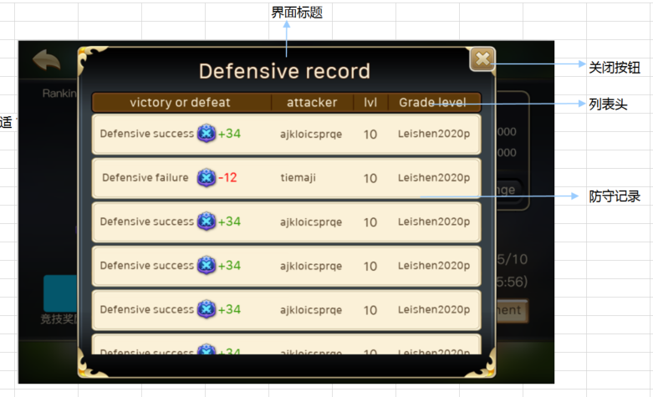
caseID | 路径 | 测试点描述 | step No. | 操作步骤 | 数据选择 | 预期结果 | 走读备注 | P/F | 表单编号 | 备注
防守记录
 | 基本 | 防守记录界面进入动画 | 1 | 点击防守记录按钮，查看触发情况 |  | 进入防守记录界面
 |  |  | 2 | 查看进入界面后动画播放情况 |  | 界面整体由小到大缩放

 | 基本 | 防守记录界面进入 | 1 | 查看防守记录界面 | 查看界面内容 | 包括界面标题，列表头，防守记录内容，返回按钮
 |  |  |  |  | 查看界面样式 | 样式如图
 |  |  | 2 | 查看界面标题 |  | 显示为防守记录
 |  |  | 4 | 查看列表头 |  | 从左到右依次为：胜负，攻击者，等级，竞技积分 | 标题内容的对齐方式
 |  |  | 4 | 查看防守记录内容 |  | 显示玩家防守情况
 |  |  | 5 | 查看记录中胜负情况 | 玩家防守成功 | 显示为“防守成功+积分图标+积分值”
 |  |  |  |  | 玩家防守失败 | 显示为“防守失败+积分图标+积分值”
 |  |  |  |  | 玩家防守平局 | 显示为“平局+积分图标+积分值”
 |  |  | 6 | 查看积分显示情况 | 玩家防守成功，获得积分为10分 | 显示为积分图标+10，绿色
 |  |  |  |  | 玩家防守失败，减少积分10分 | 显示为积分图标-10，红色
 |  |  |  |  | 玩家防守平局，获得积分为0分 | 显示为积分图标+0，绿色 | 平局也不一定是+0
 |  |  | 7 | 查看攻击者显示情况 |  | 显示为攻击方玩家名称
 |  |  |  |  | 攻击方为玩家A | 玩家A名称完整显示
 |  |  |  |  | 攻击方位玩家B，名字为最大长度 | 玩家B名称完整显示
 |  |  | 8 | 查看等级显示情况 |  | 显示为攻击者攻击时等级
 |  |  |  |  | 攻击者攻击时等级为10级，查看防守记录时仍为10级 | 显示等级为10
 |  |  |  |  | 攻击者攻击时等级为10级，查看防守记录时已升为20级 | 显示等级为10
 |  |  |  |  | 攻击者攻击时等级为10级，查看防守记录时已升为20级，重启服务器后查看 | 显示等级为10
 |  |  | 9 | 查看竞技积分显示情况 |  | 显示攻击者攻击时的竞技积分
 |  |  |  |  | 攻击者攻击时积分为1000分，查看防守记录时积分仍为1000 | 显示积分为1000
 |  |  |  |  | 攻击者攻击时积分为1000分，查看防守记录时积分已变为2000分 | 显示积分为1000
 |  |  |  |  | 攻击者攻击时积分为1000分，查看防守记录时积分已变为2000分，重启服务器后查看 | 显示积分为1000
 |  |  | 10 | 查看关闭按钮 |  | 位于界面右上角
 |  |  | 11 | 点击返回按钮，查看触发情况 |  | 界面关闭，返回到pvp主界面

 | 基本 | 防守记录界面-显示数量 | 1 | 防守玩家A被多个玩家攻击，查看防守记录中记录数量显示情况 |  | 显示玩家被攻击的最后10次记录
 |  |  |  |  | 防守玩家只被一名玩家攻击 | 只显示1条防守记录
 |  |  |  |  | 防守玩家被5名玩家攻击 | 按照时间由晚到早顺序显示5条记录
 |  |  |  |  | 防守玩家被10名玩家攻击 | 按照时间由晚到早顺序显示10条记录
 |  |  |  |  | 防守玩家被多于10名玩家攻击 | 按照时间由晚到早顺序，显示最后10名玩家攻击记录
 |  |  |  |  | 防守玩家被同一名玩家攻击多次 | 每次被攻击均为单独的防守记录
 |  |  | 2 | 查看界面显示不下时显示情况 |  | 可以通过上下滑动显示更多

 | 基本 | 防守记录界面-刷新规则 | 1 | 打开防守记录界面后，防守玩家被玩家A攻击，查看界面变化情况 |  | 界面未刷新
 |  |  | 2 | 关闭界面后重新开启，查看界面显示情况 |  | 界面刷新，显示被玩家A攻击的防守记录

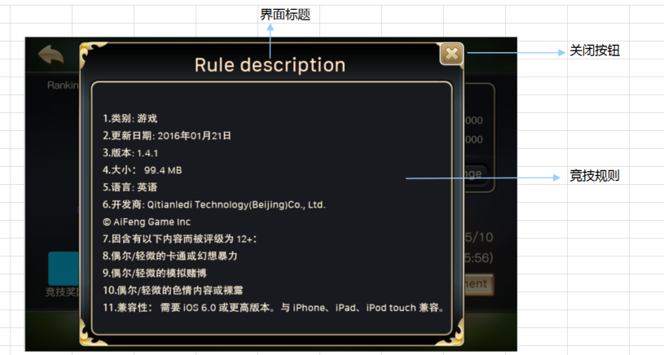
PVP规则
 | 基本 | PVP规则界面 | 1 | 点击规则说明按钮，查看触发情况 |  | 弹出规则说明界面
 |  |  |  |  | 查看界面打开动画情况 | 界面由小到大放缩
 |  |  | 2 | 查看规则说明界面显示情况 | 查看界面内容 | 包括界面标题，竞技规则，返回按钮
 |  |  |  |  | 查看界面样式 | 样式如图
 |  |  | 3 | 查看界面标题 |  | 显示为规则说明
 |  |  | 4 | 查看竞技规则 |  | 根据配置情况显示多语言文字
 |  |  |  |  | 内容中添加变色逻辑 | 内容支持变色
 |  |  |  |  | 内容过多时显示情况 | 内容支持上下滑动操作
 |  |  | 5 | 查看返回按钮 |  | 位于界面左上角
 |  |  | 6 | 点击返回按钮，查看触发情况 |  | 界面关闭，返回到pvp主界面

PVP奖励界面
 | 基本 | PVP奖励界面进入动画 | 1 | 点击pvp奖励按钮，查看触发情况 |  | 弹出PVP奖励界面
 |  |  | 2 | 查看pvp奖励界面动画播放情况 | 界面标题 | 从屏幕上方出现
 |  |  |  |  | 赛季排行奖励 | 从屏幕左侧出现
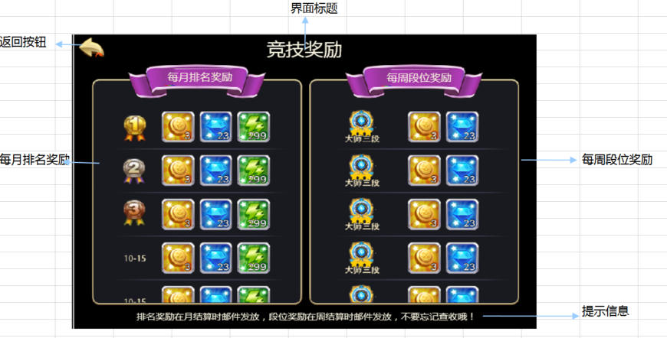
 |  |  |  |  | 每周段位奖励 | 从屏幕右侧出现
 |  |  |  |  | 提示信息 | 从屏幕下方出现
 |  |  |  |  | 返回按钮 | 从屏幕右侧出现

 | 基本 | PVP奖励界面 | 1 | 查看pvp奖励界面显示情况 | 查看界面样式 | 界面样式如图
 |  |  |  |  | 查看界面内容 | 包括界面标题，赛季排行奖励区域，每周段位奖励区域，提示信息，返回按钮
 |  |  | 2 | 查看界面标题 |  | 显示为竞技奖励
 |  |  | 3 | 查看赛季排行奖励区域 |  | 包括赛季标题，赛季排名，赛季排名对应奖励情况
 |  |  | 4 | 查看赛季标题 |  | 显示为赛季排名奖励
 |  |  | 5 | 查看赛季排名情况 | 当前排名为1 | 特殊样式，样式如图
 |  |  |  |  | 当前排名为2 | 特殊样式，样式如图
 |  |  |  |  | 当前排名为3 | 特殊样式，样式如图
 |  |  |  |  | 其他非前三排名 | 显示为数字样式样式如图
 |  |  | 6 | 查看赛季排名奖励情况 |  | 根据配置情况读取奖励
 |  |  |  |  | 奖励为金币 | 显示金币icon，通用规则 | 点击弹不弹tips不确定，要改
 |  |  |  |  | 奖励为道具 | 显示道具icon，通用规则，显示堆叠数量 | 点击弹tips
 |  |  |  |  | 奖励为钻石 | 显示钻石icon，通用规则 | 点击弹不弹tips不确定，要改
 |  |  | 7 | 查看赛季排名显示数量 |  | 只显示前100名奖励
 |  |  |  |  | 查看滑动操作支持情况 | 支持滑动操作
 |  |  | 8 | 查看每周段位奖励情况 |  | 包括段位奖励标题，段位名称，段位名称对应奖励情况
 |  |  | 9 | 查看段位标题 |  | 显示为每周段位奖励
 |  |  | 10 | 查看段位显示情况 |  | 根据段位从高到底，从上到下依次显示段位图标
 |  |  | 11 | 查看段位名称对应奖励情况 |  | 根据配置情况读取奖励
 |  |  |  |  | 奖励为金币 | 显示金币icon，通用规则
 |  |  |  |  | 奖励为荣誉点 | 显示荣誉点icon，通用规则
 |  |  | 12 | 查看段位排名显示数量 |  | 显示从青铜一阶到大师三阶共9个段位
 |  |  |  |  | 查看滑动操作支持情况 | 支持滑动操作
 |  |  | 13 | 查看提示信息显示情况 | 查看显示位置 | 位置如图
 |  |  |  |  | 查看显示内容 | 排名奖励在月结算时邮件发放，段位奖励在周结算时邮件发放，不要忘记查收哦！

 | 基本 | 赛季奖励循环显示逻辑 | 1 | 配置赛季奖励，查看每月赛季奖励循环显示情况 | 开服第一月 | 显示第一月对应奖励 | 循环没了，改下对应逻辑
 |  |  |  |  | 开服第一月，月结算前 | 显示第一月对应奖励
 |  |  |  |  | 开服第一月，月结算后 | 显示第二月对应奖励
 |  |  |  |  | 开服第十二月，月结算前 | 显示第十二月对应奖励
 |  |  |  |  | 开服第十二月，月结算后 | 显示第一月对应奖励

 | 基本 | pvp奖励界面刷新规则 | 1 | 玩家进行相关操作，等月结算后，查看界面刷新情况 | 结算前玩家打开界面，查看结算后显示 | 界面不会刷新 | 没了
 |  |  |  |  | 结算前玩家打开界面，结算后重开界面，查看显示情况 | 界面奖励刷新为下个月奖励
 |  |  |  |  | 结算前玩家关闭界面，结算后打开界面，查看显示情况 | 界面奖励刷新为下个月奖励

 | 基本 | 周奖励发放规则 | 1 | 每周周一凌晨1点，查看周奖励发放情况 | 开服后到第一个月结算之间主动进行过PVP | 可以收到周奖励邮件
 |  |  |  |  | 开服后到第一个月结算之间未主动进行PVP，但被攻击过 | 不会收到周奖励邮件
 |  |  |  |  | 开服后到第一个月结算之间未主动进行PVP，未被攻击过 | 不会收到周奖励邮件
 |  |  |  |  | 在上个月结算之后与这个月结算之前主动进行过PVP | 可以收到周奖励邮件
 |  |  |  |  | 在上个月结算之后与这个月结算之前未主动进行过PVP，但被攻击过 | 不会收到周奖励邮件
 |  |  |  |  | 在上个月结算之后与这个月结算之前未主动进行过PVP，未被攻击过 | 不会收到周奖励邮件
 |  |  | 2 | 查看周奖励邮件 | 中文环境 | 收到中文邮件mail_pvp_002
 |  |  |  |  | 英文环境 | 收到英文邮件mail_pvp_002
 |  |  | 3 | 查看邮件奖励情况 |  | 根据结算时刻玩家所在段位对应奖励发送

 | 基本 | 月奖励发放规则 | 1 | 查看不同时间段，月结算触发情况 | 开服前三周 | 不会进行月结算
 |  |  |  |  | 开服第四周周一凌晨1点 | 进行月结算
 |  |  |  |  | 开服非每四周的周一凌晨1点 | 不会进行月结算
 |  |  |  |  | 开服每四周的周一凌晨1点 | 进行月结算
 |  |  | 2 | 查看月结算后，月奖励方法情况 | 开服后到第一个月结算之间主动进行过PVP，排名在100前 | 可以收到月奖励邮件 | 100和100前
 |  |  |  |  | 开服后到第一个月结算之间主动进行过PVP，排名在100后 | 不会收到月奖励邮件
 |  |  |  |  | 开服后到第一个月结算之间未主动进行PVP，但被攻击过 | 不会收到月奖励邮件
 |  |  |  |  | 开服后到第一个月结算之间未主动进行PVP，未被攻击过 | 不会收到月奖励邮件
 |  |  |  |  | 在上个月结算之后与这个月结算之前主动进行过PVP，排名在100前 | 可以收到月奖励邮件
 |  |  |  |  | 在上个月结算之后与这个月结算之前主动进行过PVP，排名在100后 | 不会收到月奖励邮件
 |  |  |  |  | 在上个月结算之后与这个月结算之前未主动进行过PVP，但被攻击过 | 不会收到月奖励邮件
 |  |  |  |  | 在上个月结算之后与这个月结算之前未主动进行过PVP，未被攻击过 | 不会收到月奖励邮件
 |  |  | 3 | 查看月奖励邮件 | 中文环境 | 收到中文邮件mail_pvp_002
 |  |  |  |  | 英文环境 | 收到英文邮件mail_pvp_002
 |  |  | 4 | 查看邮件奖励情况 | 第1-12个月 | 根据结算时刻玩家所在名次对应奖励发送 | 根据当前月份配置奖励发放
 |  |  |  |  | 第13个月 | 根据结算时刻玩家所在名次对应奖励发送，第一个月对应奖励
 |  |  | 5 | 查看月奖励时周奖励发放情况 |  | 月奖励时仍会发放周奖励

 | 基本 | 月结算积分压缩 | 1 | 查看月结算后，玩家积分变化情况 |  | 积分变为：基础分N+（原积分X-基础分N）/压缩倍率K
 |  |  |  |  | N=100，x=1000，K=10 | 压缩后积分为190
 |  |  |  |  | N=200，x=1000，K=10 | 压缩后积分为180
 |  |  |  |  | N=200，x=2000，K=10 | 压缩后积分为280
 |  |  |  |  | N=200，x=2000，K=20 | 压缩后积分为190
 |  |  | 2 | 积分压缩后，查看玩家排名情况 | 压缩前玩家A分数高于玩家B，压缩后仍高于 | 玩家A排名在玩家B前
 |  |  |  |  | 压缩前玩家A分数高于玩家B，压缩后分数相等 | 玩家A排名在玩家B前

 | 基本 | 月结算去除排行榜 | 1 | 排行榜中的某玩家连续多周没有参与过PVP玩法，查看月结算时，玩家在排行榜中排名情况 | 玩家连续3周没参与 | 玩家仍在排行榜中
 |  |  |  |  | 玩家连续4周没参与 | 玩家被从排行榜中去除
 |  |  | 2 | 玩家被从排行榜中去除后，查看变化情况 | 查看玩家积分 | 被重置为基础分 | 会不会出现基础分也算高分的，也应该进排行榜的情况，比如一个服就2人
 |  |  |  |  | 查看玩家排名 | 玩家不在排名内
 |  |  |  |  | 查看周奖励获得情况 | 不会获得周奖励

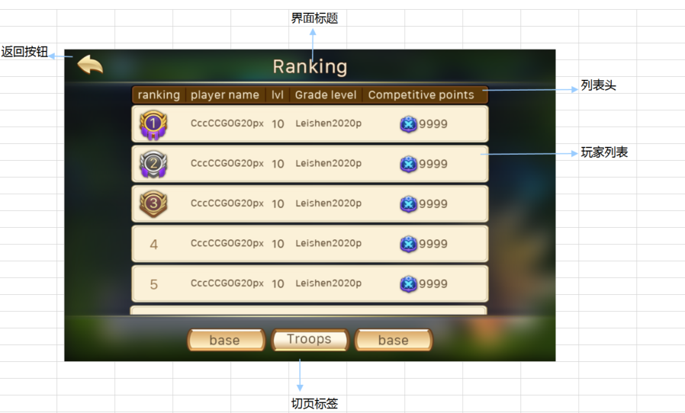
PVP排行榜
 | 基本 | pvp排行榜进入动画 | 1 | 点击排行榜按钮，查看触发情况 | 点击主界面排行榜按钮 | 弹出PVP排行榜界面
 |  |  |  |  | 点击PVP主界面排行榜按钮 | 弹出PVP排行榜界面
 |  |  | 2 | 查看PVP奖励动画播放情况 | 界面标题 | 从屏幕上方进入
 |  |  |  |  | 玩家列表 | 从屏幕右侧进入
 |  |  |  |  | 返回按钮 | 从屏幕左侧进入
 |  |  |  |  | 切页标签 | 从屏幕下方进入

 | 基本 | PVP排行榜界面 | 1 | 触发PVP排行榜，查看界面显示情况 | 查看界面样式 | 界面样式如图
 |  |  |  |  | 查看界面内容 | 包括标题，返回按钮，列表头，玩家列表，切页标签
 |  |  | 2 | 查看界面标题 |  | 显示为竞技场排行
 |  |  | 3 | 查看切页签 |  | 显示为竞技场（其他待设计）
 |  |  | 4 | 查看列表头 |  | 从左到右依次为排名，玩家名称，玩家等级，段位，竞技积分
 |  |  | 5 | 查看玩家列表内容 |  | 根据列表头顺序显示玩家排行榜信息
 |  |  |  |  | 查看滑动情况 | 可以通过滑动操作查看
 |  |  | 6 | 查看排行榜排名 |  | 只显示排名前100的玩家数据，根据排名由高到低显示
 |  |  |  |  | 玩家排名为1时 | 特殊样式，样式如图
 |  |  |  |  | 玩家排名为2时 | 特殊样式，样式如图
 |  |  |  |  | 玩家排名为3时 | 特殊样式，样式如图
 |  |  |  |  | 其他非前3排名 | 为数字样式，样式如图
 |  |  | 7 | 查看玩家名称 |  | 与该排名下玩家名称显示一致
 |  |  |  |  | 打开界面时，玩家A排名为10 | 第10名显示玩家A名称
 |  |  |  |  | 打开界面时，玩家B排名为10 | 第10名显示玩家B名称
 |  |  | 9 | 查看玩家等级 |  | 与该排名下玩家等级显示一致
 |  |  |  |  | 打开界面时，排名为10的玩家等级为20级 | 第10名显示等级为20
 |  |  |  |  | 打开界面时，排名为10的玩家等级为99级 | 第10名显示等级为99
 |  |  | 10 | 查看玩家段位 |  | 与该排名下玩家段位名称一致
 |  |  |  |  | 打开界面时，排名为10的玩家段位为青铜一阶 | 第10名显示段位为青铜一阶
 |  |  |  |  | 打开界面时，排名为10的玩家段位为大师三阶 | 第10名显示段位为大师三阶
 |  |  | 11 | 查看玩家竞技积分 |  | 与该排名下玩家竞技积分一致
 |  |  |  |  | 打开界面时，排名为10的玩家竞技积分为1000 | 第10名显示积分为“积分图标 1000”
 |  |  |  |  | 打开界面时，排名为10的玩家竞技积分为2000 | 第10名显示积分为“积分图标 2000”
 |  |  | 12 | 点击玩家列表项，查看触发情况 |  | 整体响应点击，弹出该玩家防守阵容tips
 |  |  | 13 | 查看玩家防守阵容tips | 查看显示样式 | 样式如图 | 图呢
 |  |  |  |  | 查看显示位置 | 出现在界面中心
 |  |  |  |  | 查看显示内容 | 包括标题，综合战力，防守阵容
 |  |  | 14 | 查看tips标题 |  | 显示为防守阵容
 |  |  | 15 | 查看综合战力显示情况 | 查看显示样式 | 显示“综合战力：XXXX”，位置如图
 |  |  |  |  | 查看显示内容 | 与查看的玩家上阵宠物综合战力显示一致
 |  |  | 16 | 查看防守阵容显示情况 |  | 根据榜上玩家实际派出阵容来显示，整体居中
 |  |  |  |  | 榜上玩家防守阵容为A，查看tips时仍为A | 阵容显示为A
 |  |  |  |  | 榜上玩家防守阵容为A，查看tips时阵容变更为B | 阵容显示为A
 |  |  | 17 | 查看上阵宠物icon显示情况 |  | 通用宠物icon规则，与派出宠物icon显示一致
 |  |  | 18 | 查看返回按钮 |  | 位置样式如图
 |  |  | 19 | 点击返回按钮，查看触发情况 | 排行榜从主界面进入 | 返回主界面
 |  |  |  |  | 排行榜从排行榜主界面进入 | 返回排行榜主界面

 | 基本 | PVP排行榜显示规则 | 1 | 查看服务器玩家A在排行榜中情况 | 玩家A未参与PVP | 服务器对玩家A进行排名 | 两个结果写反了
 |  |  |  |  | 玩家A参与过PVP | 服务器不会对玩家A进行排名
 |  |  | 2 | 查看排行榜排名规则 | 玩家A积分高于玩家B | 玩家A名次高于玩家B
 |  |  |  |  | 玩家A积分等于玩家B | 玩家A与玩家B名次并列
 |  |  | 3 | 触发排行榜，查看排行榜人数显示情况 |  | 显示排名前100的玩家数据
 |  |  |  |  | 竞技场只有2名玩家，玩家A积分高于玩家B | 排行榜中玩家A排名为1，玩家B排名为2，玩家C排名为3 | 2名玩家没有C
 |  |  |  |  | 竞技场只有3名玩家，玩家A积分高于玩家B，玩家B积分等于玩家C | 排行榜中玩家A排名为1，玩家B排名为2，玩家C排名为2
 |  |  |  |  | 竞技场只有3名玩家，玩家A积分等于玩家B，玩家B积分高于玩家C | 排行榜中玩家A排名为1，玩家B排名为1，玩家C排名为3
 |  |  |  |  | 竞技场中截止到排名100的玩家总数为200 | 排行榜中显示200名玩家数据 | 因有相同排名导致

 | 基本 | PVP排行榜刷新规则 | 1 | 触发排行榜，查看排行榜界面刷新情况 | 排行榜开启过程中，榜外排名有变动 | 界面不会刷新
 |  |  |  |  | 排行榜开启过程中，榜内排名有变动 | 界面不会刷新
 |  |  |  |  | 排行榜开启过程中，榜外排名有变动，重开界面 | 重开界面刷新
 |  |  |  |  | 排行榜开启过程中，榜内排名有变动，重开界面 | 重开界面刷新

PVP商店
 | 基本 | PVP商店 | 1 | 查看pvp商店显示情况 |  | 与普通商店规则逻辑一致
 |  |  |  |  | 查看货币显示 | 显示为荣誉点
 |  |  |  |  | 查看道具购买消耗 | 消耗荣誉点

 |  |  |  | PVP商店在各个商店中的顺序待PVP开启等级定了之后回归

PVPloading、PVP战斗、PVP结算
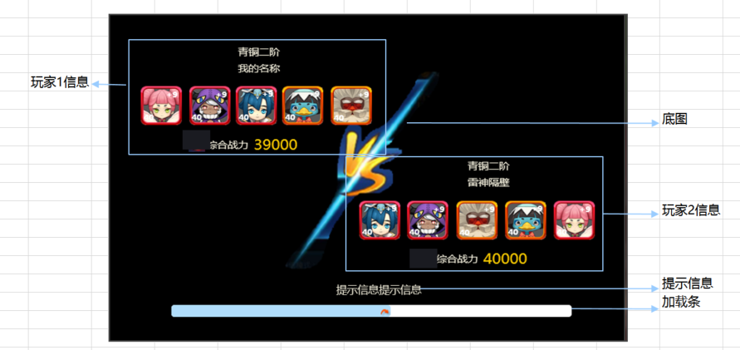
caseID | 路径 | 测试点描述 | step No. | 操作步骤 | 数据选择 | 预期结果 | 走读备注 | P/F | 表单编号 | 备注
PVPloading
 | 基本 | PVPloading界面进入动画 | 1 | 触发pvploading界面，查看界面动画播放情况 | 攻击方玩家信息 | 从屏幕左侧出现
 |  |  |  |  | vs图示 | 砸在屏幕上
 |  |  |  |  | 防守方玩家信息 | 从屏幕右侧出现
 |  |  |  |  | 提示信息 | 直接出现
 |  |  |  |  | 加载条 | 直接出现

 | 基本 | PVPloading界面 | 1 | 查看PVPloading界面显示情况 | 界面布局 | 布局如图
 |  |  |  |  | 界面内容 | 包括攻击方玩家信息，防守方玩家信息，vs图示，提示信息和加载条
 |  |  | 2 | 查看攻击方玩家信息 |  | 包括玩家段位，玩家名称，玩家出战阵容，玩家综合战力
 |  |  | 3 | 查看攻击方玩家段位 |  | 显示攻击方玩家段位
 |  |  |  |  | 玩家段位为A | 显示玩家段位为A
 |  |  |  |  | 玩家段位为A，loading过程中升段为B | 显示玩家段位为A
 |  |  |  |  | 玩家段位为A，loading过程中降段位C | 显示玩家段位为A
 |  |  | 4 | 查看攻击方玩家名称 |  | 显示攻击方玩家名称
 |  |  | 5 | 查看攻击方玩家阵容 |  | 根据攻击方的实际派出阵容来显示，整体居中
 |  |  |  |  | 玩家上阵为1只怪 | 阵容显示为1只怪居中
 |  |  |  |  | 玩家上阵为3只怪 | 阵容显示为3只怪居中
 |  |  | 6 | 查看攻击方玩家上阵阵容宠物icon |  | 通用宠物icon规则，与派出宠物icon显示一致
 |  |  | 7 | 查看攻击方玩家战力显示 | 查看显示样式 | 显示“综合战力：XXXX”，位置如图
 |  |  |  |  | 查看显示内容 | 与攻击方玩家上阵宠物综合战力显示一致
 |  |  | 8 | 查看防守方玩家信息 |  | 包括玩家段位，玩家名称，玩家出战阵容，玩家综合战力
 |  |  | 9 | 查看防守方玩家段位 | 镜像中玩家段位为A，玩家实际段位为A | 显示玩家段位为A
 |  |  |  |  | 镜像中玩家段位为A，loading过程中镜像升段为B | 显示玩家段位为A
 |  |  |  |  | 镜像中玩家段位为A，loading过程中镜像降段位C | 显示玩家段位为A
 |  |  | 10 | 查看防守方玩家名称 |  | 显示防守方玩家名称
 |  |  | 11 | 查看防守方玩家阵容 |  | 根据镜像中防守玩家实际派出阵容来显示，整体居中
 |  |  |  |  | 镜像中玩家防守阵容为A，loading时阵容仍为A | 阵容显示为A
 |  |  |  |  | 镜像中玩家防守阵容为A，loading时阵容变更为B | 阵容显示为A
 |  |  | 12 | 查看防守玩家上阵阵容宠物icon |  | 通用宠物icon规则，与派出宠物icon显示一致
 |  |  | 13 | 查看防守玩家战力显示 |  | 显示“综合战力：XXXX”，位置如图
 |  |  |  |  | 镜像中防守玩家战力为A，玩家实际战力为A | 显示“综合战力：A”
 |  |  |  |  | 镜像中防守玩家战力为A，loading时战力变化为B | 显示“综合战力：A”
 |  |  | 14 | 查看vs图示 |  | 位置样式如图
 |  |  | 15 | 查看提示信息 | 查看显示位置 | 位置如图
 |  |  |  |  | 查看显示规则 | 每次加载时从配置中随机显示一条
 |  |  | 16 | 查看加载条 |  | 根据加载进度不断增长

pvp战斗
 | 基本 | PVP战斗 | 1 | 进入pvp对局，查看pvp战斗情况 |  | 与普通对局战斗规则一致
 |  |  | 2 | 查看己方站位情况 |  | 己方怪物站位如图
 |  |  |  |  | 己方1只怪物时 | 怪物依次站在1号站位
 |  |  |  |  | 己方2只怪物时 | 怪物依次站在23号站位
 |  |  |  |  | 己方3只怪物时 | 怪物依次站在123号站位
 |  |  |  |  | 己方4只怪物时 | 怪物依次站在1234号站位
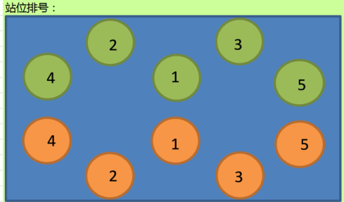
 |  |  |  |  | 己方5只怪物时 | 怪物依次站在12345号站位
 |  |  | 3 | 查看敌方站位情况 |  | 敌方怪物站位如图
 |  |  |  |  | 敌方1只怪物时 | 怪物依次站在1号站位
 |  |  |  |  | 敌方2只怪物时 | 怪物依次站在23号站位
 |  |  |  |  | 敌方3只怪物时 | 怪物依次站在123号站位
 |  |  |  |  | 敌方4只怪物时 | 怪物依次站在1234号站位
 |  |  |  |  | 敌方5只怪物时 | 怪物依次站在12345号站位
 |  |  | 4 | 对局中，己方怪物进行相关操作，查看触发情况 | 进行照妖镜操作 | 无照妖镜
 |  |  |  |  | 进行换怪操作 | 屏蔽换怪
 |  |  |  |  | 进行大招操作 | 可以释放大招
 |  |  |  |  | 进行集火操作 | 可以集火操作
 |  |  |  |  | 进行设置操作 | 可以进行设置操作
 |  |  |  |  |  |  | 场景镜头啥的也需要测
 | 基本 | PVP战斗胜利失败情况 | 1 | PVP对局中，进行相关操作，查看战斗结果 | 己方怪物死亡或敌方怪物死亡，但双方均有存活怪物 | 对局不会结算
 |  |  |  |  | 己方怪物击杀全部敌方怪物 | 对局胜利结算
 |  |  |  |  | 己方怪物全部被敌方怪物击杀 | 对局失败结算
 |  |  |  |  | 己方最后一只怪物和敌方最后一只怪物同时死亡 | 对局失败结算
 |  |  |  |  | 己方掉线 | 按照对局失败处理
 |  |  |  |  | 己方杀进程重登 | 按照对局失败处理
 |  |  | 2 | pvp对局中，双方进行行动次数达到X后，查看对局变化情况 |  | 对局出现平局按钮，位置如图 | 进行→总共
 |  |  | 3 | 点击平局按钮，查看触发情况 |  | 弹出确认平局提示窗口
 |  |  | 4 | 查看确认平局窗口 | 查看窗口类型 | UI通用逻辑的确认窗口
 |  |  |  |  | 查看文案内容 | 确定以平局结束本次战斗吗？ （平局只能获得1荣誉点，积分变化以平局结果计算）
 |  |  | 5 | 点击确认平局窗口中相关按钮，查看触发情况 | 点击取消按钮 | 界面关闭，操作取消
 |  |  |  |  | 点击确定按钮 | 对局结束，所有宠物转为待机，转到PVP平局结算界面

PVP结算界面
 | 基本 | PVP结算界面动画 | 1 | 触发PVP结算界面，查看结算界面动画播放情况 | 战斗结果 | 由大变小砸下来
 |  |  |  |  | 攻击方玩家信息 | 从屏幕左侧进入
 |  |  |  |  | 防守方玩家信息 | 从屏幕右侧进入
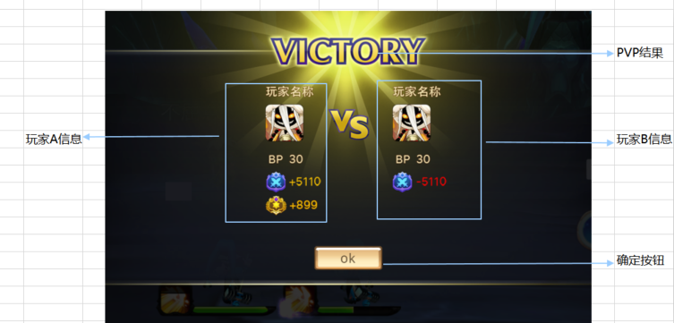
 |  |  |  |  | vs图示 | 由大变小砸下来
 |  |  |  |  | ok按钮 | 从屏幕下方进入
 |  |  | 2 | 动画播放过程中，点击屏幕，查看触发情况 |  | 跳过全部动画，直接展示界面最终效果

 | 基本 | PVP结算界面 | 1 | 触发PVP结算界面，查看界面显示情况 |  | 包括PVP结果，攻击方信息，防守方信息，vs图示，确定按钮
 |  |  | 2 | 查看PVP结果 |  | 显示为文字+闪光特效
 |  |  |  |  | PVP胜利 | 显示VICTORY+闪光特效1
 |  |  |  |  | PVP平局 | 显示DRAW+闪光特效2
 |  |  |  |  | PVP失败 | 显示DEFEAT+闪光特效3
 |  |  | 3 | 查看攻击方信息 |  | 包括玩家名称，玩家头像，综合战力，荣誉点
 |  |  |  |  | 查看玩家名称 | 与攻击方玩家名称一致
 |  |  |  |  | 查看玩家头像 | 与攻击方玩家头像一致
 |  |  |  |  | 查看综合战力 | 显示为“综合战力 XXX”，战力与攻击方玩家综合战力一致
 |  |  | 4 | 查看攻击方竞技积分 |  | 根据实际积分计算结果显示
 |  |  |  |  | 玩家获得积分为+11 | 显示为“积分图标 +11”
 |  |  |  |  | 玩家减少积分为-11 | 显示为“积分图标 -11”
 |  |  |  |  | 玩家获得积分为0 | 显示为“积分图标+0”
 |  |  | 5 | 查看荣誉点数获得情况 |  | 根据实际积分计算结果显示
 |  |  |  |  | 玩家获得荣誉为1 | 显示为“荣誉图标 ＋1”
 |  |  |  |  | 玩家获得荣誉为10 | 显示为“荣誉图标+10”
 |  |  | 6 | 查看防守方信息 |  | 包括玩家名称，玩家头像，综合战力，荣誉点
 |  |  |  |  | 查看玩家名称 | 与防守方玩家名称一致
 |  |  |  |  | 查看玩家头像 | 与防守方玩家头像一致
 |  |  |  |  | 查看综合战力 | 显示为“综合战力 XXX”，战力与防守方玩家综合战力一致
 |  |  | 7 | 查看防守方竞技积分 |  | 根据实际积分计算结果显示
 |  |  |  |  | 玩家获得积分为+11 | 显示为“积分图标 +11”
 |  |  |  |  | 玩家减少积分为-11 | 显示为“积分图标 -11”
 |  |  |  |  | 玩家获得积分为0 | 显示为“积分图标-0”
 |  |  | 9 | 查看vs图示 |  | 样式位置如图
 |  |  | 10 | 查看确定按钮 |  | 位置样式如图
 |  |  | 11 | 点击确定按钮，查看触发情况 |  | 界面关闭，返回PVP主界面

 | 基本 | PVP升段展示 | 1 | PVP结算时，玩家段位发生变化，查看动画 | 己方玩家升段 | 触发升段效果
 |  |  |  |  | 己方玩家降段 | 无升段效果
 |  |  |  |  | 敌方玩家升段 | 无升段效果
 |  |  |  |  | 敌方玩家降段 | 无升段效果
 |  |  | 2 | 查看升段效果展示情况 |  | 包括标题，段位图标，特效，段位名称
 |  |  |  |  | 查看标题 | 显示为进阶成功
 |  |  |  |  | 查看段位图标 | 显示为段位提升后的图标
 |  |  |  |  | 查看段位名称 | 显示为段位提升后的名称
 |  |  | 3 | 查看升段效果特效情况 | 青铜 | 使用特效1
 |  |  |  |  | 白银 | 使用特效2
 |  |  |  |  | 黄金 | 使用特效3
 |  |  |  |  | 大师 | 使用特效4
 |  |  | 4 | 查看升段效果展示时间 |  | 展示效果持续2s后自动消失

 | 基本 | 负分置0 | 1 | 对战后，玩家积分出现为负分，查看积分重置情况 |  | 积分被重置为0，不会出现负数

 | 基本 | 积分结算 | 1 | 玩家A同时被玩家B玩家C作为攻击，查看战斗结束后，玩家间积分变化情况 |  | 算分时，以结算时该玩家的积分计算积分变化
 |  |  |  |  | 玩家B先结束战斗 | 玩家A积分先和玩家B结算，总积分变更为A1
 |  |  |  |  | 玩家C后结束战斗 | 玩家A的积分取A1，与玩家C结算
 |  |  | 2 | 玩家A被玩家B攻击，对局时触发月结算分数压缩，查看战斗结束后，玩家间积分变化情况 |  | 算分时，玩家AB均取压缩后的实际积分计算

